상품제안서
[iLAB] 아이랩 윈드소닉 BLDC 헤어드라이어 | 상품코드: F30502

 |  |  |  |  |  |  | 02-412-0044 | www.easy1.co.kr
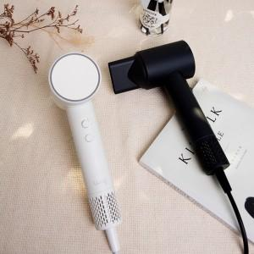

【상세/제작정보】 | * 초고속 BLDC 모터의 저소음 강력한 풍량 * 2단계 세기조절로 두피 속까지 빠르게 * 4단계 모드조절로 헤어큐티클 및 두피 보호 (큐티클개선, 수분 보습 효과, 정진기 중화, 모발 갈라짐 감소) * 직관적인 온도 확인이 가능한 LED컬러 * 2억개 음이온으로 집중 모발 케어 * 부드러운 그립감의 2중 러버코팅 * 설정 모드를 기억하는 스마트 메모리 * 2중 레이어 구조의 디테일한 설계 * 손쉬운 관리 및 성소가 가능한 마그네틱 필터캡

【인쇄/포장옵션】 | 레이저 / 포장지포장

【공급단가】 | 수량 | 30~ | 50~ | 100~ | 300~ | 500~
*VAT별도 | 제품색상 : 새틴블랙 | 38,400원 | 37,760원 | 36,800원 | 36,160원 | 35,200원
 | 크림화이트 | 38,400원 | 37,760원 | 36,800원 | 36,160원 | 35,200원

【상품 URL】 | https://dev.easy1.co.kr:443/src/goods_detail.php?gdno=30502

